Hoja1
Montecarlo
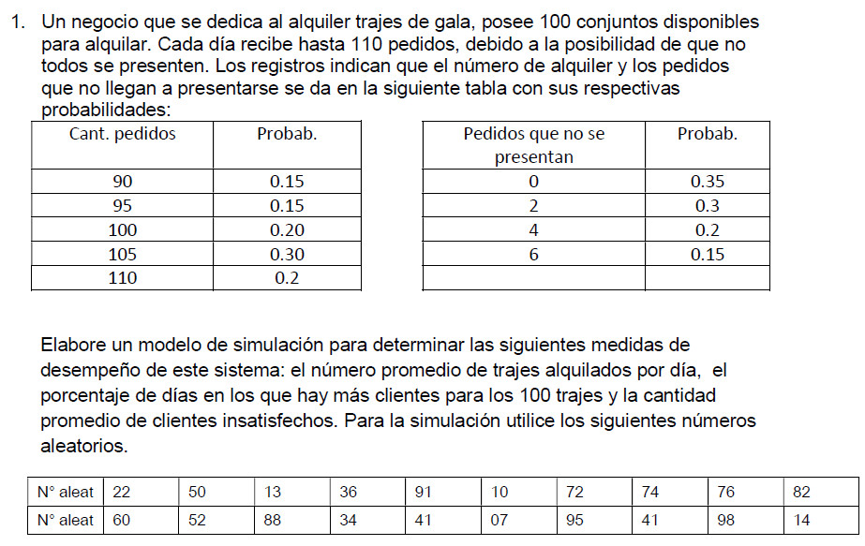

Dia | RD | Demanda | RF | Faltas |  | Demanda real |  | Alquilados | Insatisfechos>100 | Dias>100
1 | 0.22 | 95 | 0.60 | 2 |  | 93 |  | 93 | 0 | 0
2 | 0.50 | 105 | 0.52 | 2 |  | 103 |  | 100 | 3 | 1
3 | 0.13 | 90 | 0.88 | 6 |  | 84 |  | 84 | 0 | 0
4 | 0.36 | 100 | 0.34 | 0 |  | 100 |  | 100 | 0 | 0
5 | 0.91 | 110 | 0.41 | 2 |  | 108 |  | 100 | 8 | 1
6 | 0.10 | 90 | 0.07 | 0 |  | 90 |  | 90 | 0 | 0
7 | 0.72 | 105 | 0.95 | 6 |  | 99 |  | 99 | 0 | 0
8 | 0.74 | 105 | 0.41 | 2 |  | 103 |  | 100 | 3 | 1
9 | 0.76 | 105 | 0.98 | 6 |  | 99 |  | 99 | 0 | 0
10 | 0.82 | 110 | 0.14 | 0 |  | 110 |  | 100 | 10 | 1
 |  |  |  |  |  |  |  | Promedio | Promedio | Porcentaje
 |  |  |  |  |  |  |  | 96.5 | 2.40 | 40%

Cantidad de pedidos:
 | Probabilidad |  | Prob. Acumuladas |  | ">="rango inferior |  | "<"rango superior
90 | 15% |  | 0.150 |  | 0.00% |  | 14.99%
95 | 15% |  | 0.300 |  | 15.00% |  | 29.99%
100 | 20% |  | 0.500 |  | 30.00% |  | 49.99%
105 | 30% |  | 0.800 |  | 50.00% |  | 79.99%
110 | 20% |  | 1.000 |  | 80.00% |  | 99.99%

Cantidad de faltas:
 | Probabilidad |  | Prob. Acumuladas |  | ">="rango inferior |  | "<"rango superior
0 | 35% |  | 0.350 |  | 0.00% |  | 34.99%
2 | 30% |  | 0.650 |  | 35.00% |  | 64.99%
4 | 20% |  | 0.850 |  | 65.00% |  | 84.99%
6 | 15% |  | 1.000 |  | 85.00% |  | 99.99%

